가스공사용(MJ)
한국가스공사 제출용 구성비 (2025년 5월 ) |  |  |  |  |  |  |  | ※ 사회복지시설 정산('23.04.) 물량에서 3월 실사용분 제외 ※ 1. 복지시설에 대한 소급 정산(일반용 단가 적용) 소급 정산: '23.02. 완료 2. 소급대상청구년월: '22.12. ~ '23.01. - 참고사항: 청구월 기준 12월 물량 소급정산하는 대신 3월분 제외하기로 함 (4월 매출에 포함된 물량 일부 제외) ==> 신재홍 차장 (가스공사 전 담당자)와 사회복지시설 한시적할인 정산은 3월까지 하기로 함 ==> 김광연 주임 (가스공사 현 담당자)과도 해당 내용 확인 완료됨

구 분 |  | 판 매 량 | 사회복지 | 자가소모 | 판 매 량 계 | 구성비 | 자가소모
 |  | (MJ) | (MJ) | (MJ) | (MJ) | (%) | (MJ)
주택용 | 취사용 | 20,495,201 | 18,321 |  | 20,513,522 | 0.6843
 | 개별난방용 | 1,564,578,125 | 1,368,619 |  | 1,565,946,744 | 52.2405 |  |  | ※ 판매량+(개별소비세+사회복지+사회적배려+차상위할인)=매출액표 수량합계(자가소모포함되어있으므로 제외됨)
 | 중앙난방용 | 26,083,835 |  |  | 26,083,835 | 0.8702 |  |  | ※ 업무난방과 냉방용은 구별요(5월~9월 냉방용적용)
 | 자가열전용 | 10,496,608 |  |  | 10,496,608 | 0.3502 |  |  | ※ 매출내역서의 자가소모를 확인한다
 | 소 계 | 1,621,653,769 | 1,386,940 |  | 1,623,040,709 | 54.1452 | 0 |  | ※ 개별소비세=특소세할인, 2022년 5월부터 판매량(MJ)에 포함 (가스공사 신재홍차장 확인 시, 구성비 공문으로 개소세 관련내용 확인사항 없음)
일 반 용 |  | 284,104,206 | 4,918,215 | 6,310 | 289,028,732 | 9.6421 | 6,309.9800
냉난방공조용 |  | 30,658,225 | 193,937 | 53,038 | 30,905,200 | 1.0310 | 53,037.9400
업무난방용 |  | 28,044,532 | 9,645,073 | 12,189 | 37,701,794 | 1.2577 | 12,189.3465
산 업 용 |  | 717,448,666 |  | - | 717,448,666 | 23.9342
수 송 용 |  | 262,403,159 |  | - | 262,403,159 | 8.7538
열 병 합 용 |  | 17,947,084 |  | - | 17,947,084 | 0.5987 | -
연료전지용 |  | 16,411,802 |  | - | 16,411,802 | 0.5475
열전용설비용 |  | 464,679 |  | - | 464,679 | 0.0155 | -
주한미군 |  | 2,226,799 |  | - | 2,226,799 | 0.0743
합 계 |  | 2,981,362,921 | 16,144,166 | 71,537 | 2,997,578,624 | 100.0000 | 71,537.2665

 |  | 2,997,507,087 |  | TRUE | 2,997,507,087
 |  | 2,997,507,087 |  |  | 2,997,507,087
 |  | 0 |  |  | 0

냉난방용 계절단가 처리시 적용
====================================================================================
[ 5월 / 10월 가스공사 멘트 ]
1. 귀 공사의 무궁한 발전을 기원하오며 “9월 도시가스 판매실적”을 다음 과 같이 통보하오니 업무에 참고하시기 바랍니다.
2. 2024년 10월(사용기간: 9월) 냉난방공조용 판매량 [63,234,568.4318MJ]를 적용함.
=====================================================================================
[ 6월 / 11월 가스공사 멘트 ]
1. 귀 공사의 무궁한 발전을 기원하오며 “10월 도시가스 판매실적”을 다음 과 같이 통보하오니 업무에 참고하시기 바랍니다.
2. 2024년 10월(사용기간: 9월) 냉난방공조용 판매량 [63,234,568.4318MJ]를 차감함.
=====================================================================================

구분 |  | 판매열량(MJ)
냉방물량(9월) |  |  |  | ※ 관리납기와 일반납기의판매량전산실의뢰 (일반납기 청구작업이후)
(월초) | 관리납기(변동) |  |  | - 9월판매실적 작성을 위한 냉방용 상품에대한 변동검침사용량 자료 요청
(청구일) | 일반납기(일수)
계 |  |  |  | ※ 계절이 바뀌는 4월(기타)↔5월(하절기) 냉방집계 조정
 |  |  |  | - 시기: 2022년 4월 매출분부터
 |  |  |  | - 사유: 기존 9월, 10월만 물량조정했으나 가스공사 이의제기로 4월, 5월도 시행하게 됨
 |  |  |  | - 방법: 5월 일반납기 청구작업 후 냉난방물량(업무, 주택) 일반납기(4/30까지 일할계산), 관리납기(변동검침 4/30까지) ==> 냉난방공조용에 4월 기타월 사용분 추가(+) , 5월 차감 (-)

 |  |  |  | ※ 9월 판매량에 냉방용을 추가청구하여 10월 판매량에서 차감함
 |  |  |  | ※ 매출건
 |  |  |  | - 9월매출은일반납기의 경우 (8/1~8 부터9/1~8사용량)이므로 9월사용분(10월 청구분) 포함
 |  |  |  | - 관리납기는 (8/16~9/16)까지이나 관리납기는 10월에 변동검침을 했으므로, 9/16~10초까지 변동검침 물량 포함

 |  |  |  | ※ 사 유 : 냉난방의 경우 10월 하절기ㅡ> 기타 단가로 변동됨에 따라 도매요금인상이 많이 이루어지므로 보전차원에서 9월 정산
 |  |  |  | [5월의 경우 (기타 ㅡ> 하절기 단가 변동)는 회사 손해가 없으므로 물량정산 안함.]

 |  |  |  | ※ 9월 냉방용집계확인 할 것
 |  |  |  | - 냉방용 (+), 10월매출(-) 변동검침확인할 것
 |  |  |  | - 10/14청구작업후 자료요청할것

 |  |  |  | 작업순서
 |  |  |  | 1. 월매출 작업 기존대로 작성하여 메일 전송
 |  |  |  | 2. 10월 청구작업 후 전산에 자료 요청하여 가스공사용 시트에 입력
 |  |  |  | 3. 가스공사 공문 발송 및 재무팀 자료 재전달

자가소모
1. 자가소모 청구작업 후 피봇 집계하여 작성
2. 퍼지량(업무난방) : 총무결재본
22라인 /당월사용 /당월열량
 | 5월
 |  | 상품 | 사용량(㎥) | 사용열랑(MJ) | 자가소모량 확인대장
 | 자가소모 | 업무난방용 | 192.0000 | 8,185.9200 | 경산지사
 | 자가소모 | 일반용 | 148.0000 | 6,309.9800 | 본사 취사용
 | 자가소모 | 냉난방용 | 1,244.0000 | 53,037.9400 | 냉난방용+서부지사+수성안전팀
 | 자가소모 | 열전용설비용 | 0.0000 | 0.0000 | 1~3번 보일러 합계
 | 자가소모 | 열병합용1 | 0.0000 | 0.0000 | 세너지 (1번 ~ 3번발전기) 계-보일러합계
 | 자가소모 | 퍼지량(CNG) | 0.0000 | 0.0000 | 앞으로 없음. 다 없앰. 관리비가 더 많이 들어서?
 | 자가소모 | 퍼지량(업무난방) | 93.9000 | 4,003.4265 | 퍼지량 계 | 총무결재본
 | 자가소모 합계 |  | 1,677.9000 | 71,537.2665 | 총계와 같아야됨

.
(샘플참고)
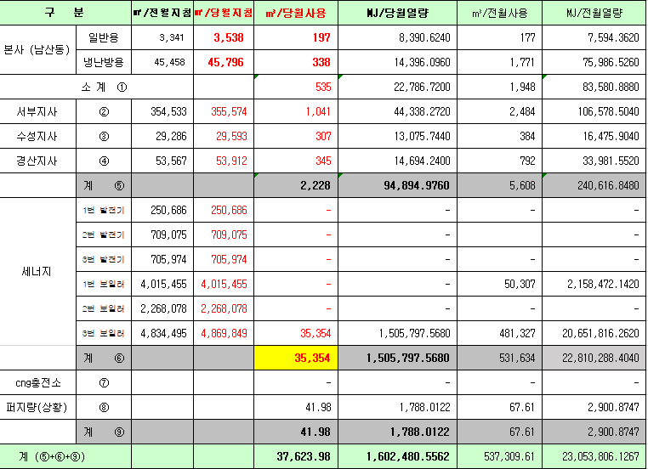
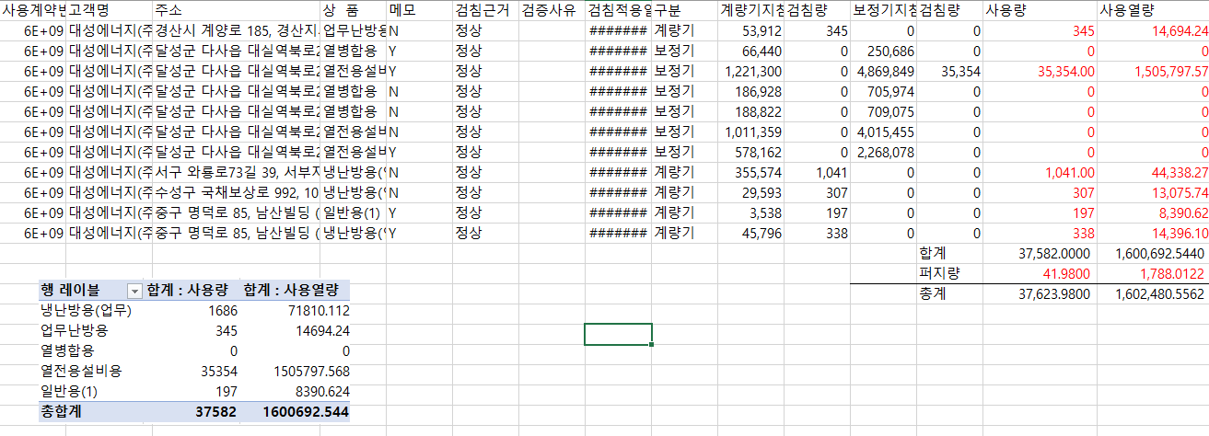

 |  |  |  |  | 왼쪽 자동 계산 됨

판매량-월별추이
1. 2025년 판매량 현황
 |  |  |  |  |  |  |  |  |  |  |  | (단위:천MJ)
용 도 [판매전수] | 판 매 실 적 |  |  |  |  |  | 판 매 실 적
 | 사업계획 | 5월 |  | 전년동월 |  | 구성비 | 사업계획 | 누 계 |  | 전년동월 |  | 구성비
 |  | 차이 | 사용량 | 차이 | 대비(%) |  |  | 차이 | 사용량 | 차이 | 대비(%)
주 택 용 | 1,607,759 | 15,282 | 1,623,041 | 179,670 | 112.4% | 54.0 % | 19,246,868 | 426,701 | 19,673,569 | 1,053,422 | 105.7% | 70.1 %
[1,134,028] |  | 1.0% | 101.0% | 12.4% |  |  |  | 2.2% | 102.2% | 5.7%
일 반 용 | 280,557 | 8,465 | 289,022 | 3,741 | 101.3% | 9.6 % | 1,759,015 | -28,160 | 1,730,855 | -7,970 | 99.5% | 6.2 %
[21,972] |  | 3.0% | 103.0% | 1.3% |  |  |  | -1.6% | 98.4% | -0.5%
업무냉난방용 | 86,570 | -18,028 | 68,542 | 3,084 | 104.7% | 2.3 % | 996,074 | 48,295 | 1,044,369 | 57,380 | 105.8% | 3.7 %
[7,907] |  | -20.8% | 79.2% | 4.7% |  |  |  | 4.8% | 104.8% | 5.8%
산 업 용 | 818,098 | -100,650 | 717,448 | -88,367 | 89.0% | 23.8 % | 4,278,567 | -177,921 | 4,100,646 | -279,786 | 93.6% | 14.6 %
[1,124] |  | -12.3% | 87.7% | -11.0% |  |  |  | -4.2% | 95.8% | -6.4%
수 송 용 | 269,829 | 4,538 | 274,367 | -3,673 | 98.7% | 9.1 % | 1,298,640 | 5,203 | 1,303,843 | -27,602 | 97.9% | 4.6 %
[103] |  | 1.7% | 101.7% | -1.3% |  |  |  | 0.4% | 100.4% | -2.1%
기 타 | 42,505 | -5,454 | 37,051 | -14,784 | 71.5% | 1.2 % | 243,099 | -956 | 242,143 | -92,346 | 72.4% | 0.8 %
[343] |  | -12.8% | 87.2% | -28.5% |  |  |  | -0.4% | 99.6% | -27.6%
총 합 계 | 3,105,318 | -95,847 | 3,009,471 | 79,671 | 102.7% |  | 27,822,263 | 273,162 | 28,095,425 | 703,098 | 102.6%
[1,165,477] |  | -3.1% | 96.9% | 2.7% |  |  |  | 1.0% | 101.0% | 2.57%

※ 기타 : 열병합용, 연료전지, 열전용설비(주택용외), 주한미군
※ 구성비는 판매량 정산서 기준으로 작성되었으며 한국가스공사 정산시 수송용(BIO)은 제외되고 자가소모분이 추가 됨 |  |  |  |  |  |  |  |  |  |  |  |  | 101.0%
 |  |  |  |  |  |  |  |  |  |  |  |  | 96.9%

계획대비 판매량 현황
구성비 현황

(단위 : 천MJ)
 | 누계 | 당월
계획 | 27,822,263 | 3,105,318
실적 | 28,095,425 | 3,009,471
 | 구성비
주 택 용 | 54.0 %
일 반 용 | 9.6 %
업무냉방용 | 2.3 %
산 업 용 | 23.8 %
수 송 용 | 9.1 %
기 타 | 1.2 %
당 월

 | 구성비
주 택 용 | 70.1 %
일 반 용 | 6.2 %
업무냉방용 | 3.7 %
산 업 용 | 14.6 %
수 송 용 | 4.6 %
기 타 | 0.8 %
누 계

데이터
판매량
5월 |  | 누 계 |  |  | 계획 | 실적
계획 | 실적 | 계획 | 실적 | 당월 | 3,105,318 | 3,009,471
3,105,318 | 3,009,471 | 27,822,263 | 28,095,425 | 누계 | 27,822,263 | 28,095,425

구성비
5월 | 구성비 | 누 계 | 구성비
주 택 용 | 54.0 % | 주 택 용 | 70.1 %
일 반 용 | 9.6 % | 일 반 용 | 6.2 %
업무냉방용 | 2.3 % | 업무냉방용 | 3.7 %
산 업 용 | 23.8 % | 산 업 용 | 14.6 %
수 송 용 | 9.1 % | 수 송 용 | 4.6 %
기 타 | 1.2 % | 기 타 | 0.8 %
판매금액
5월 |  | 누 계 |  |  | 계획 | 실적
계획 | 실적 | 계획 | 실적 | 당월 | 70,783 | 68,025
70,782,710 | 68,024,790 | 618,630,482 | 619,699,244 | 누계 | 618,630 | 619,699

판매금액 구성비
5월 | 구성비 | 누 계 | 구성비
주 택 용 | 56.1 % | 주 택 용 | 69.7 %
일 반 용 | 9.6 % | 일 반 용 | 6.3 %
업무냉방용 | 2.3 % | 업무냉방용 | 4.2 %
산 업 용 | 21.8 % | 산 업 용 | 14.0 %
수 송 용 | 9.2 % | 수 송 용 | 5.0 %
기 타 | 1.0 % | 기 타 | 0.8 %

상품별 건수 (전산요청, 파일입력 후 => 판매량월별추이 상품별 전수 입력할 것)
상품 | 공급전수 |  | 용도 | 검수
취사용 | 61,282 |  | 주 택 용 | 1,134,028
취사난방용 | 436,781 |  | 일 반 용 | 21,972
중앙난방용 | 106 |  | 업무냉난방용 | 7,907
주한미군 | 266 |  | 산 업 용 | 1,124
자가열전용 | 26 |  | 수 송 용 | 103
일반용(2) | 1,066 |  | 기 타 | 343
일반용(1) | 20,906 |  | 합 계 | 1,165,477
열전용설비용 | 5
열병합용 | 17
연료전지 | 55
업무난방용 | 6,822
산업용 | 1,124
냉난방용(주택) | 30
냉난방용(업무) | 1,055
개별난방용 | 635,833
수송용(CNG) | 103 | 빌링관리-청구관리-청구작업관리-청구작업지원-청구서 출력현황(배송방법별)=>합계(우편+등기)
수송용(BIO)
합 계 | 1,165,477

품의서내용 |  |  |  | [계획대비] |  |  | [입력할것]
구 분 |  | 계획 | 실적 | 실적대비 | 전년동월 |  | 전월
판매량 | 5월 | 3,105,318 | 3,009,471 | 96.9% | 2,929,800 | 102.7% | 4,589,383 | 65.6%
[천MJ] | 누계 | 27,822,263 | 28,095,425 | 101.0% | 27,392,327 | 102.6% | 29,675,337
금 액 | 5월 | 70,783 | 68,025 | 96.1% | 62,726 | 108.4% | 99,962 | 68.1%
[백만원] | 누계 | 618,630 | 619,699 | 100.2% | 573,132 | 108.1% | 651,637

청구할인정산관리
청구년월 | 상품 | 판매량 | 판매열량 | 정상청구액 | 할인액 | 감면청구액
May-25 | 개별난방용 | 7,422.1709 | 315,883.4054 | 7,424,723 | 654,346 | 6,770,377 | 25년 5월
May-25 | 냉난방용(업무) | 4,570.8634 | 193,936.9252 | 4,722,449 | 528,714 | 4,193,735 | (사회복지 할인만 조회)
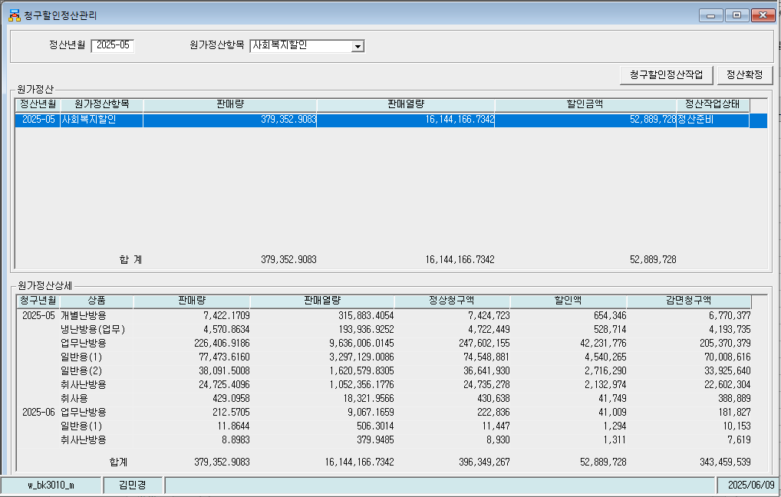
May-25 | 업무난방용 | 226,406.9186 | 9,636,006.0145 | 247,602,155 | 42,231,776 | 205,370,379
May-25 | 일반용(1) | 77,473.6160 | 3,297,129.0086 | 74,548,881 | 4,540,265 | 70,008,616
May-25 | 일반용(2) | 38,091.5008 | 1,620,579.8305 | 36,641,930 | 2,716,290 | 33,925,640
May-25 | 취사난방용 | 24,725.4096 | 1,052,356.1776 | 24,735,278 | 2,132,974 | 22,602,304
May-25 | 취사용 | 429.0958 | 18,321.9566 | 430,638 | 41,749 | 388,889
Jun-25 | 업무난방용 | 212.5705 | 9,067.1659 | 222,836 | 41,009 | 181,827
Jun-25 | 일반용(1) | 11.8644 | 506.3014 | 11,447 | 1,294 | 10,153
Jun-25 | 취사난방용 | 8.8983 | 379.9485 | 8,930 | 1,311 | 7,619
 | 합계 | 379,352.9083 | 16,144,166.7342 | 396,349,267 | 52,889,728 | 343,459,539

냉난방단가기준


